Solicitud gráfica
 | Área: | Ciencias Naturales |  |  | Fecha:
 | Grado: | 10 |  |  | 2016-04-05
 | Título del tema: | MOVIMIENTO EN DOS DIMENSIONES |  |  | ¿Cuaderno de estudio o recurso? | Cuaderno de Estudio
 | Editor: | DIANA GARCIA |  |  |  | Diaporama F1

 | Código guión o recurso: | CN_10_03_CO | ← Para determinar este código, visite la hoja de Ayuda
 |  |  |  |  | ESPECIFICACIÓN DE ARCHIVOS A ENTREGAR
Núm. | Archivo Shutterstock o ruta en web | Imagen para: | Tipo | Formato | Nombre imagen SMALL | Tamaño imagen SMALL | Nombre imagen ZOOM | Tamaño imagen ZOOM | Descripción | Observaciones
IMG01 | CN_10_03_CO_IMG02 | Cuaderno de Estudio | Ilustración | Horizontal | CN_10_03_CO_IMG01_small | 526 x 370 px | CN_10_03_CO_IMG01_zoom | 800 x 600 px | VECTORES SOBRE EL PLANO | Quitar las flechas de las letras y las letras dejarlas en negrilla
IMG02 | CN_10_03_CO_IMG04 | Cuaderno de Estudio | Ilustración | Horizontal | CN_10_03_CO_IMG02_small | 526 x 370 px | CN_10_03_CO_IMG02_zoom | 800 x 600 px | VECTORES SOBRE EL PLANO R | Quitar las flechas de las letras y las letras dejarlas en negrilla
IMG03 | CN_10_03_CO_IMG07 | Cuaderno de Estudio | Ilustración | Horizontal | CN_10_03_CO_IMG03_small | 526 x 370 px | CN_10_03_CO_IMG03_zoom | 800 x 600 px | avión con vectores | Quitar las flechas de las letras y las letras dejarlas en negrilla
IMG04 | CN_10_03_CO_IMG09 | Cuaderno de Estudio | Fotografía | Horizontal | CN_10_03_CO_IMG04_small | 526 x 370 px | CN_10_03_CO_IMG04_zoom | 800 x 600 px | basketbolista | 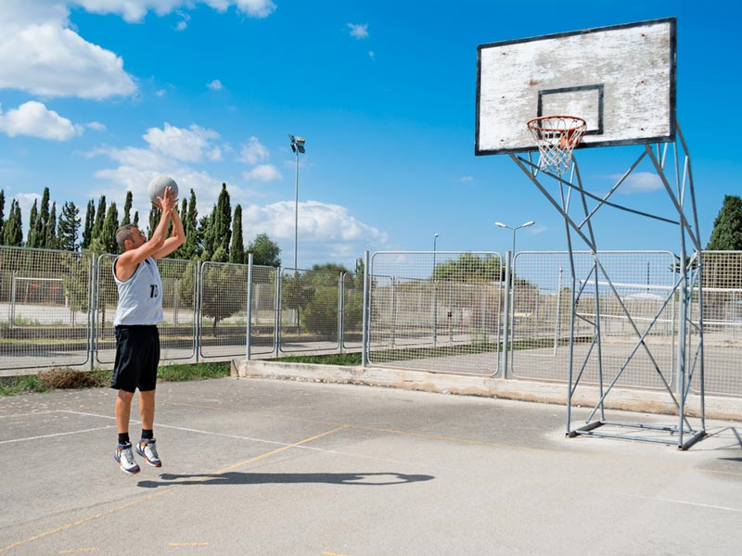
IMG05 | CN_10_03_CO_IMG10 | Cuaderno de Estudio | Ilustración | Horizontal | CN_10_03_CO_IMG05_small | 526 x 370 px | CN_10_03_CO_IMG05_zoom | 800 x 600 px | parábola hacia abajo | falto el simbolo de alfa en el ángulo
IMG06 | CN_10_03_CO_IMG11 | Cuaderno de Estudio | Ilustración | Horizontal | CN_10_03_CO_IMG06_small | 526 x 370 px | CN_10_03_CO_IMG06_zoom | 800 x 600 px | parabalo hacia abjo con todas sus partes | 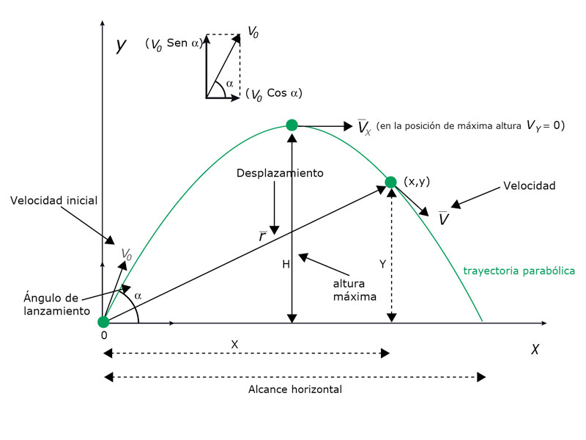 Quitar las líneas que se encuentran sobre algunas letras, además poner los nombres de las partes todas iniciando mayúscula o todas iniciando en minúscula, no se como deben ser.
IMG07 | CN_10_03_CO_IMG14 | Cuaderno de Estudio | Fotografía | Horizontal | CN_10_03_CO_IMG07_small | 526 x 370 px | CN_10_03_CO_IMG07_zoom | 800 x 600 px | rueda de chicago | 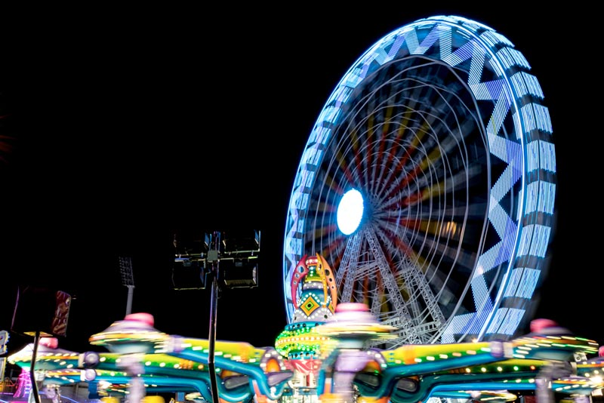
IMG08 | CN_10_03_CO_IMG15 y CN_10_03_CO_IMG16 | Cuaderno de Estudio | Ilustración | Horizontal | CN_10_03_CO_IMG08_small | 526 x 370 px | CN_10_03_CO_IMG08_zoom | 800 x 600 px | las dos imágenes juntas movimiento circular | colocar las imagnes como aparece en la muestra
IMG09 | CN_10_03_CO_IMG16 | Cuaderno de Estudio | Ilustración | Horizontal | CN_10_03_CO_IMG09_small | 526 x 370 px | CN_10_03_CO_IMG09_zoom | 800 x 600 px | Movimiento circulr uniforme | Quitar las flechas de las letras y las letras dejarlas en negrilla
IMG10 | CN_10_03_CO_IMG18 | Cuaderno de Estudio | Ilustración | Horizontal | CN_10_03_CO_IMG10_small | 526 x 370 px | CN_10_03_CO_IMG10_zoom | 800 x 600 px | Aceleración centripeta | Quitar las flechas de las letras y las letras dejarlas en negrilla, faltó una parte de la imagen que está ceparada del círculo, envío la imagne de referencia para que compare con la que ya está en github
IMG11 | CN_10_03_CO_IMG19 | Cuaderno de Estudio | Ilustración | Horizontal | CN_10_03_CO_IMG11_small | 526 x 370 px | CN_10_03_CO_IMG11_zoom | 800 x 600 px | Circulo con velocidades tagenciales | Quitar las flechas sobre los letras y dejar las letras en negrilla, además poner esos puntos como comas(,) de los decimales
IMG12 | CN_10_03_CO_IMG20 | Cuaderno de Estudio | Ilustración | Horizontal | CN_10_03_CO_IMG12_small | 526 x 370 px | CN_10_03_CO_IMG12_zoom | 800 x 600 px | Aceleración centripeta | 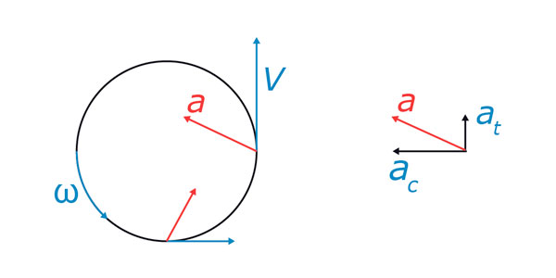 ok
IMG13 | CN_10_03_CO_IMG21 | Cuaderno de Estudio | Ilustración | Horizontal | CN_10_03_CO_IMG13_small | 526 x 370 px | CN_10_03_CO_IMG13_zoom | 800 x 600 px | Ptolomeo | 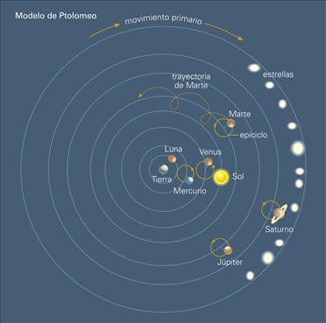 ok
IMG14 | CN_10_03_CO_IMG22 | Cuaderno de Estudio | Ilustración | Horizontal | CN_10_03_CO_IMG14_small | 526 x 370 px | CN_10_03_CO_IMG14_zoom | 800 x 600 px | Copernico | 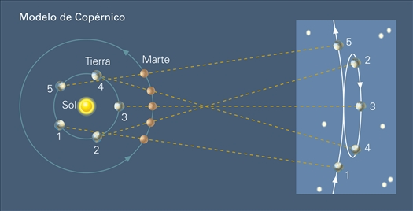
IMG15 | CN_10_03_CO_IMG23 | Cuaderno de Estudio | Ilustración | Horizontal | CN_10_03_CO_IMG15_small | 526 x 370 px | CN_10_03_CO_IMG15_zoom | 800 x 600 px | Elipse
IMG16 | 4° ESO/Física y Química/2 Las leyes de Kepler/2.3 Tercera Ley de Kepler | Cuaderno de Estudio | Ilustración | Horizontal | CN_10_03_CO_IMG16_small | 526 x 370 px | CN_10_03_CO_IMG16_zoom | 800 x 600 px | tabla con datos deplanetas

